Tabelle1
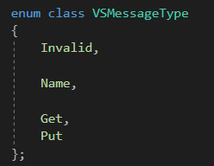
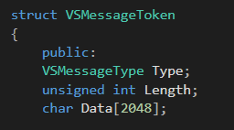
Byte | 1 | 4 |  |  |  | n |  |  |  |  |  |  | 1 | 4 |  |  |  | n |  |  |  |  |  |  | 1 | 4 |  |  |  | n
Use | ID | Length |  |  |  | Name |  |  |  |  |  |  | ID | Length |  |  |  | Name |  |  |  |  |  |  | ID | Length |  |  |  | Name
Data | N | \00 | \00 | \00 | \07 | B | i | t | P | a | w | \00 | ? | ? | ? | ? | ? | ? | ? | ? | ? | ? | ? | ? | ? | ? | ? | ? | ? | ? | ? | ? | ? | ? | ? | ?

